Sheet1
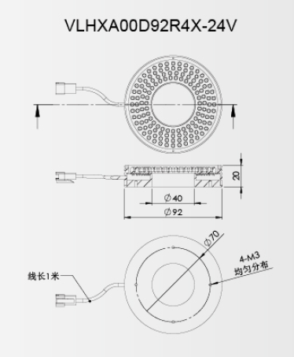
序号 | 名称 | 型号 | 品牌 | 备注
1 | 镜头 | 8mm | computar
2 | 232串口线 | 2 3 直通
3 | 环形光源 | VLHXA00D92R4W-24V | 纬朗
4 | 光源控制器 | LH-LC-24-A | LH

